Oppgave 10
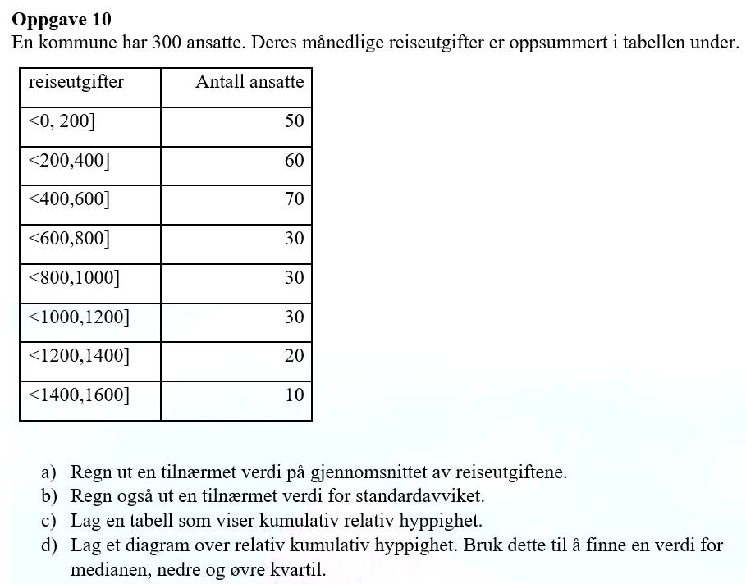
Reiseutgifter
nedre grense | øvre grense | Antall ansatte | x_m (midtpunkt) | f*x_m | f*(x_m-g)^2 | relativ hyppighet | kum.rel. hyppighet
0 | 200 | 50 | 100 | 5000 | 12500000 | 0.16666666667 | 0.17
200 | 400 | 60 | 300 | 18000 | 5400000 | 0.2 | 0.37
400 | 600 | 70 | 500 | 35000 | 700000 | 0.23333333333 | 0.60
600 | 800 | 30 | 700 | 21000 | 300000 | 0.1 | 0.70
800 | 1000 | 30 | 900 | 27000 | 2700000 | 0.1 | 0.80
1000 | 1200 | 30 | 1100 | 33000 | 7500000 | 0.1 | 0.90
1200 | 1400 | 20 | 1300 | 26000 | 9800000 | 0.066666666667 | 0.97
1400 | 1600 | 10 | 1500 | 15000 | 8100000 | 0.033333333333 | 1.00
 |  | 300 |  | 180000 | 47000000

a) Tilnærmet verdi for gjennomsnittet av reiseutgiftene er |  |  |  |  | 600 | kr

b) Tilnærmet verdi for empirisk standardavvik er |  |  |  |  | 396.5 | kr

 | kum.rel. hyppighet
200 | 0.16666666667
400 | 0.36666666667
600 | 0.6
800 | 0.7
1000 | 0.8
1200 | 0.9
1400 | 0.96666666667
1600 | 1
c) siste kolonne i tabell

d)
Grense | kum.rel. hyppighet
200 | 0.16666666667
400 | 0.36666666667
600 | 0.6 |  |  |  |  |  |  | Q_1 (nedre kvartil)= ca.300
800 | 0.7 |  |  |  |  |  |  | Q_2(median)=ca.500
1000 | 0.8 |  |  |  |  |  |  | Q_3 (øvre kvartil)= ca.900
1200 | 0.9
1400 | 0.96666666667
1600 | 1

